อีเมลแจ้งรหัส
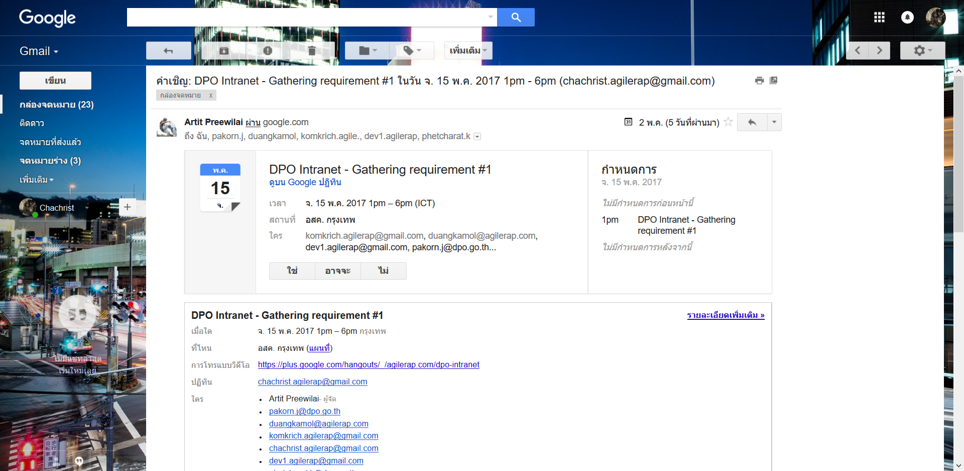

รหัสเข้าสู่ระบบสำหรับคณะกรรมการวิชาการพิจารณามาตรฐานสินค้าเกษตร

MailSystem@Systemmail.com

ท่านได้รับการแต่งตั้งเป็นกรรมการวิชาการพิจารณามาตรฐานสินค้าเกษตร เรื่อง ลำไย ซึ่งมีรายการเข้าสู่ระบบดังนี้
อีเมลสำหรับเข้าระบบ: test@email.com
รหัสผ่านสำหรับเข้าระบบ: qwer1234
ลิงก์ระบบ: http://www.Test.com
*นี้คืออีเมลที่ถูกสร้างขึ้นจากระบบโดยอัตโนมัติ กรุณาอย่าตอบกลับ (Reply)

เมลแจ้งประชุม
ขอเชิญประชุมคณะกรรมการวิชาการพิจารณามาตรฐานสินค้าเกษตร

MailSystem@Systemmail.com

เรียน นายตัวอย่าง ตัวอย่าง
ด้วยสำนักงานมาตรฐานสินค้าเกษตรและอาหารแห่งชาติ (มกอช.) กำหนดจัดประชุมคณะกรรมการวิชาการพิจารณามาตรฐานสินค้าเกษตร เรื่อง การปฏิบัติทางการเกษตรที่ดีสำหรับฟาร์มไก่ไข่ ครั้งที่ 2-2/2560 ในวันอังคารที่ 16 พฤษภาคม 2560 เวลา 09.30 - 14.30 น. ณ ห้องประชุม 351 ชั้น 5 อาคาร 3 มกอช. โดยมีระเบียบวาระการประชุมตามสิ่งที่ส่งมาด้วย
จึงขอเรียนเชิญท่านเข้าประชุม ในวัน เวลา และสถานที่ดังกล่าว และกรุณาตอบกลับ มกอช. ทราบ โดยท่านสามารถตอบกลับทางอีเมล ภายในวันที่ 13 พฤษภาคม 2560 ด้วย จะขอบคุณมาก
หมายเหตุ เนื่องจากกรุณาติดต่อ
วาระการประชุม.pdf

เมลแจ้งสัมมนา
ขอเชิญเข้าร่วมการสัมมนาระดมความเห็นต่อร่างมาตรฐานสินค้าเกษตร และร่างแนวปฏิบัติในการใช้มาตรฐานสินค้าเกษตร

MailSystem@Systemmail.com

เรียน นายตัวอย่าง ตัวอย่าง
ตามที่สำนักงานมาตรฐานสินค้าเกษตรและอาหารแห่งชาติ (มกอช.) ได้รับอนุมัติให้จัดสัมมนาระดมความเห็นต่อร่างมาตรฐานสินค้าเกษตร เรื่อง การชันสูตรโรคบรูเซลลา และร่างแนวปฏิบัติในการใช้มาตรฐานสินค้าเกษตร เรื่อง การชันสูตรโรคบรูเซลลา ในวันอังคารที่ 13 มิถุนายน 2560 ณ โรงแรมอมารี ดอนเมือง กรุงเทพมหานคร โดยมีวัตถุประสงค์เพื่อรับฟังความเห็นจากผู้มีส่วนได้ส่วนเสียทุกฝ่ายที่เกี่ยวข้อง เพื่อนำมาใช้ประกอบการพิจารณาแก้ไขร่างมาตรฐานสินค้าเกษตร การชันสูตรโรคบรูเซลลา และร่างแนวปฏิบัติในการใช้มาตรฐานสินค้าเกษตร เรื่อง การชันสูตรโรคบรูเซลลา ให้อยู่ในแนวทางที่เหมาะสม และนำไปใช้ปฏิบัติได้.ทั้งนี้มีผู้เกี่ยวข้องจากภาครัฐและเอกชนเข้าร่วมการสัมมนา รายละเอียดตามสิ่งที่ส่งมาด้วย
มกอช. ขอเรียนเชิญท่านหรือผู้แทนเข้าร่วมการสัมมนาดังกล่าว ทั้งนี้โปรดตอบรับเข้าร่วมการสัมมนาภายในวันที่ 9 มิถุนายน 2560
จึงเรียนมาเพื่อโปรดพิจารณาเข้าร่วมการสัมมนาตามวัน เวลา และสถานที่ดังกล่าวด้วยจะขอบคุณมาก
หมายเหตุ เนื่องจากกรุณาติดต่อ
โครงการและกำหนดการสัมมนา.pdf
*นี้คืออีเมลที่ถูกสร้างขึ้นจากระบบโดยอัตโนมัติ กรุณาอย่าตอบกลับ (Reply)

